关系图
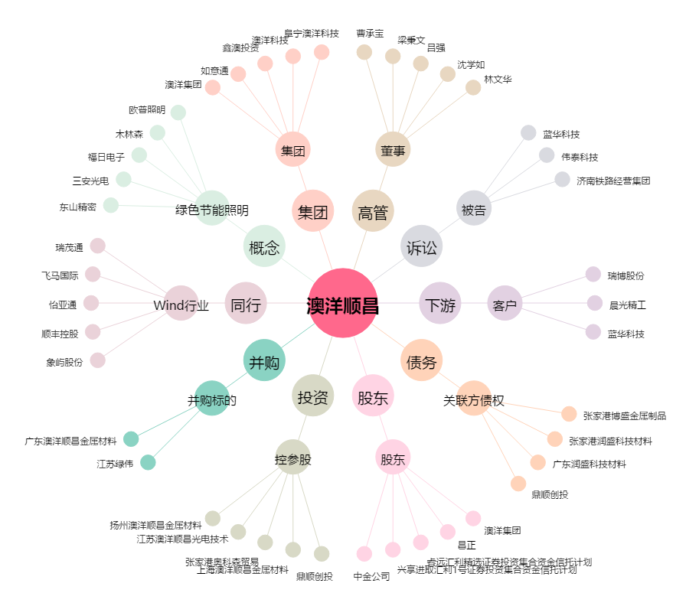
澳洋顺昌[002245.SZ] - 关系概览图

